cheques capt sigef
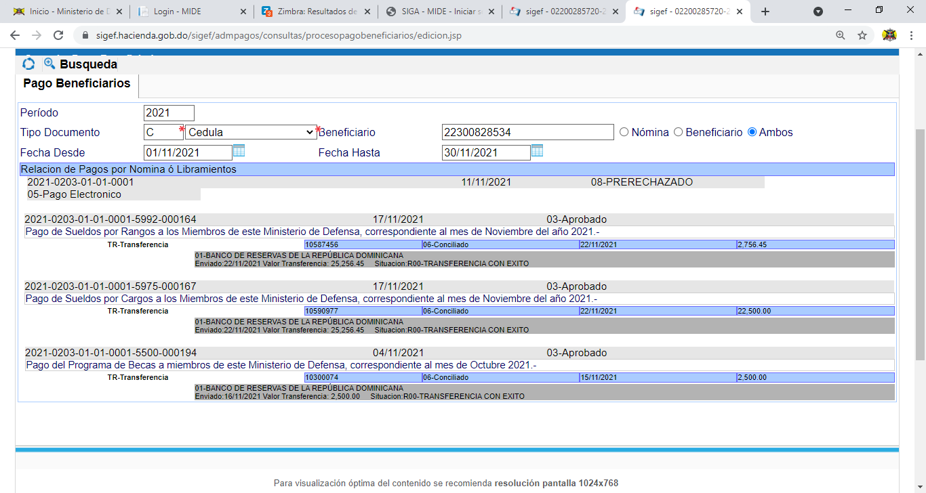
OJO REVISAR LA TABLA RETENCIONES 2021

